MasterPage
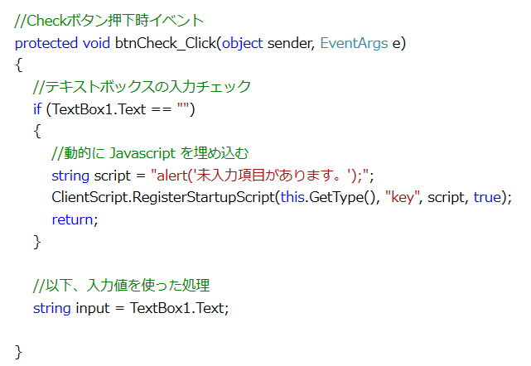
問題１ |  |  | マスターページ

 | プロジェクト名：Pr24_MasterPage

 |  | マスターページを使用して、Webアプリケーションを作成して下さい。
 |  | 下記記載の条件以外は各自の自由とします。

 |  | ・ | 「マスターページ」シートを参考に、マスターページとコンテンツページを使用すること
 |  | ・ | コンテンツページは2画面以上、作成すること

問題２ |  |  | メッセージ表示

 | プロジェクト名：Pr24_Message

 |  | ASP.NETのWebアプリケーションでは、Windowsフォームアプリケーションで使用していた、
 |  | MessageBox.Showを使用してメッセージを出力することができません。
 |  | JavaScript（クライアントサイド技術）を使用してメッセージを表示させてみましょう。

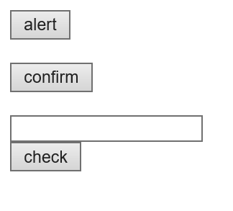
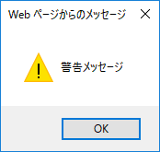
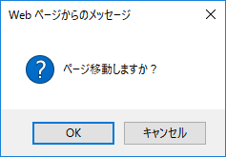
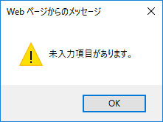

 |  | ① | 静的にJavaScriptを埋め込む

 |  |  | 【alert】 | ： | OnClientClickを下記の通り設定する（クライアント（ブラウザ）側のクリックイベント）
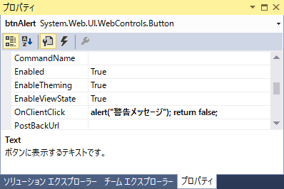

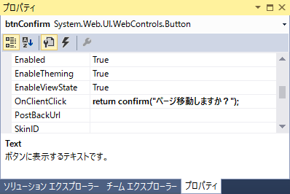
 |  |  | 【confirm】 |  | ： | OnClientClickを下記の通り設定する | ⇒ | OKを押すとサーバ側のクリックイベントが発生する（btnConfirm_Click）
 |  |  |  |  |  |  |  | キャンセルを押すとサーバ側のクリックイベントが発生しない

 |  | ② | 動的にJavaScriptを埋め込む

マスターページ
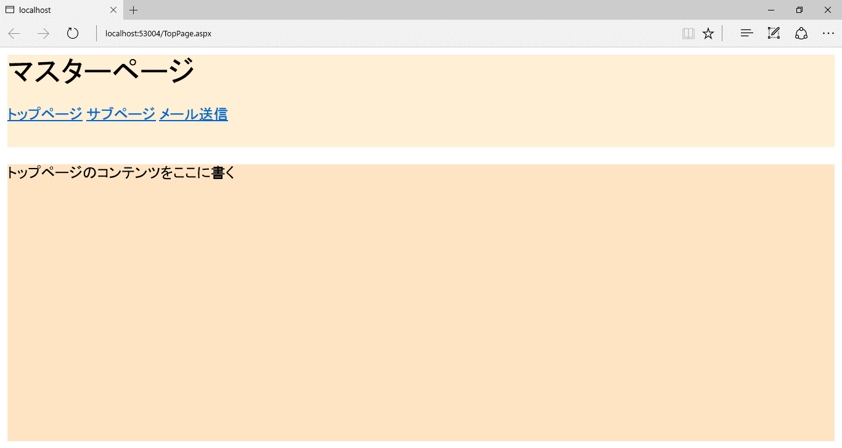
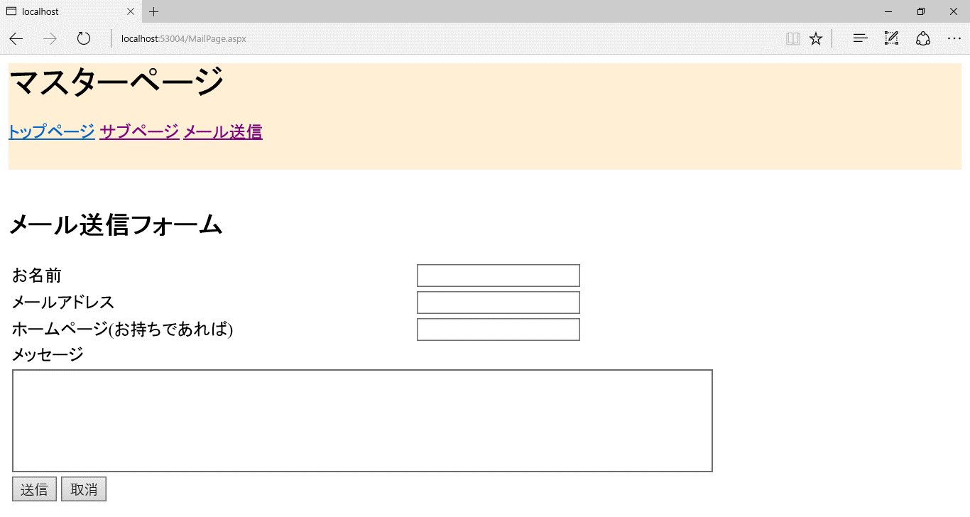
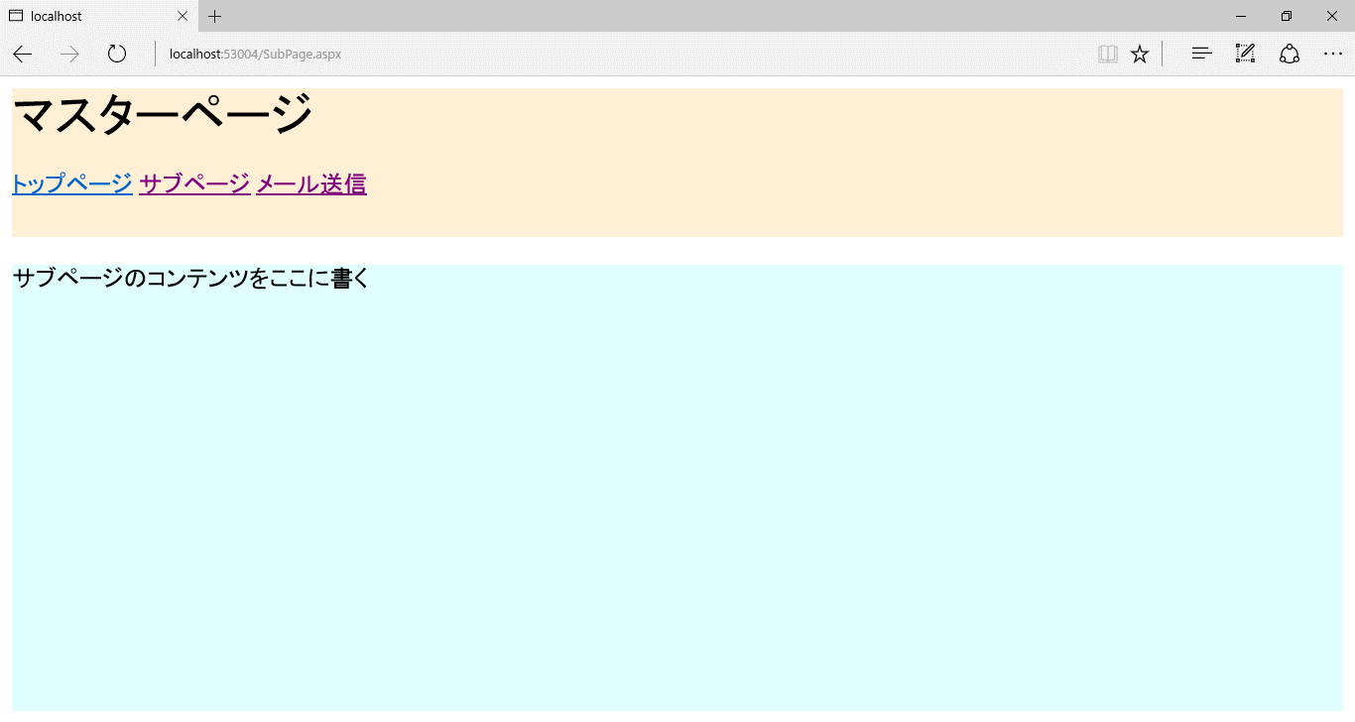
マスターページとは
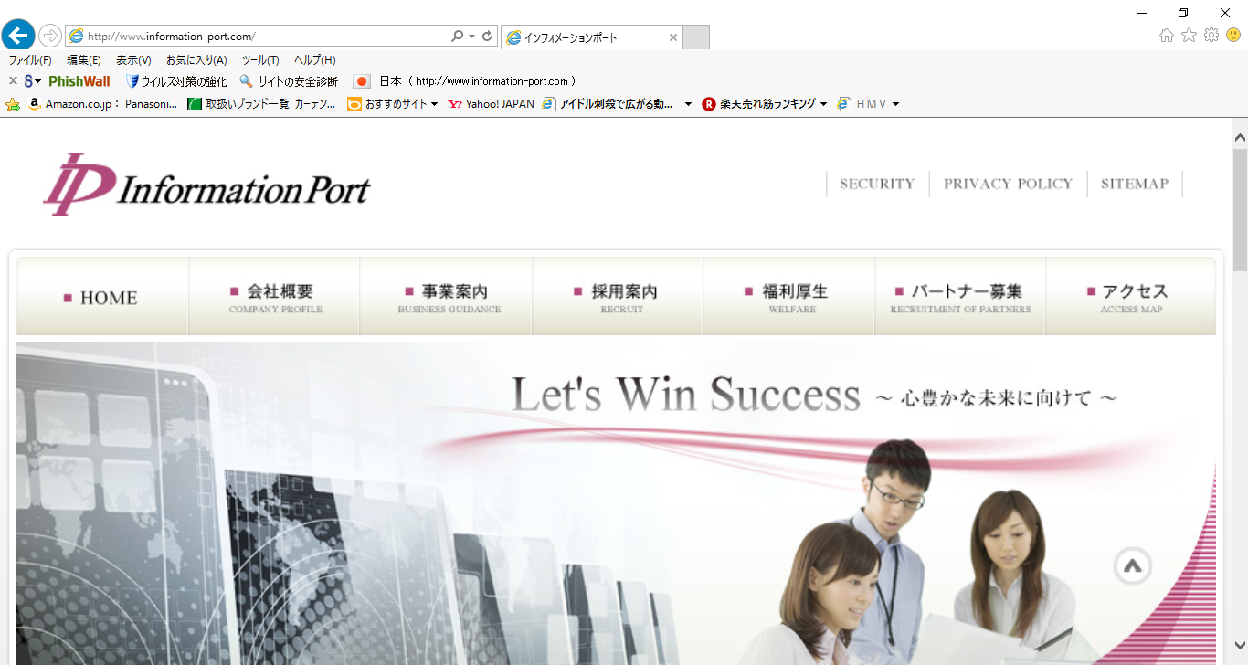
 | Webサイトにおいて、全ページで共通するデザインを使用する場合がある。
 | 上部に社名やメニューなどのヘッダ、その下にコンテンツが配置されている。
 | そして同様の構造が全ページで共通となっている。

ヘッダ
 | このような共通デザインを用いる場合に、全ページに同じコントロールを
 | 配置していくのではなく、マスターページを使用する。

 | マスターページはASP.NETのWebアプリケーション全体で共通の画面デザインを
 | 提供するための仕組み。ひな形となるページ（マスターページ）をデザインし、
 | その中に各ページ（コンテンツページ）のコンテンツが配置される。

コンテンツ

マスターページを使用したアプリケーションの作成手順

 | ① マスターページの追加 ： プロジェクト ⇒ 追加 ⇒ 新しい項目

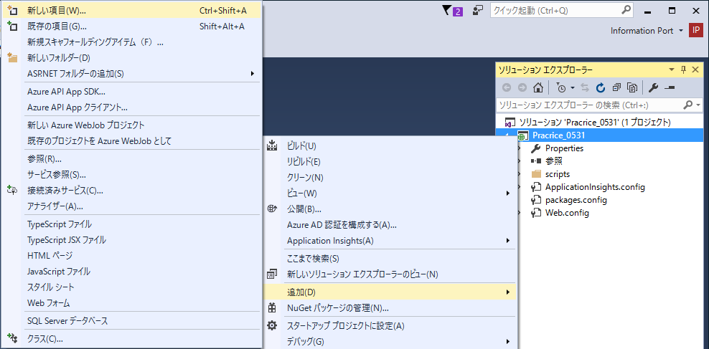

 | ② Webフォームのマスターページ ⇒ 任意の名前 ⇒ 追加

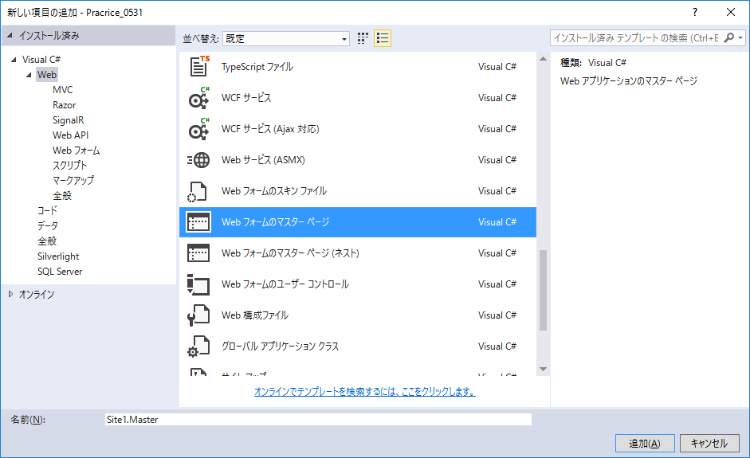

 | ③ マスターページが追加される

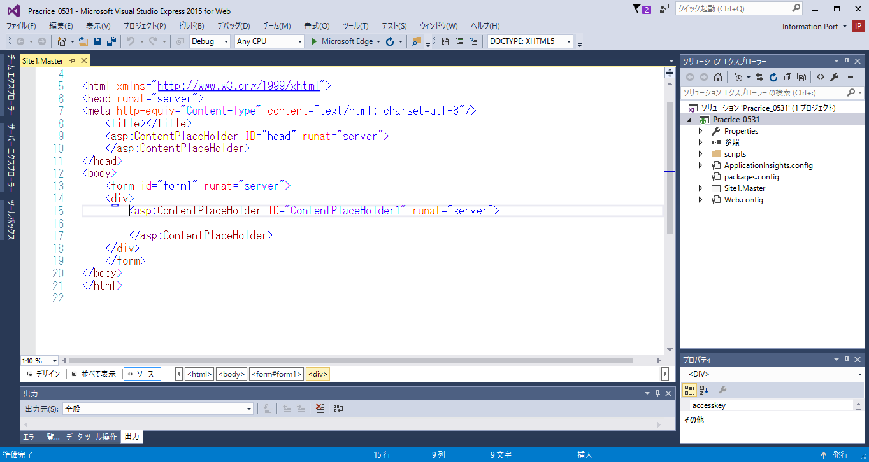

 | ④ コンテンツページの追加 ： プロジェクト ⇒ 追加 ⇒ 新しい項目

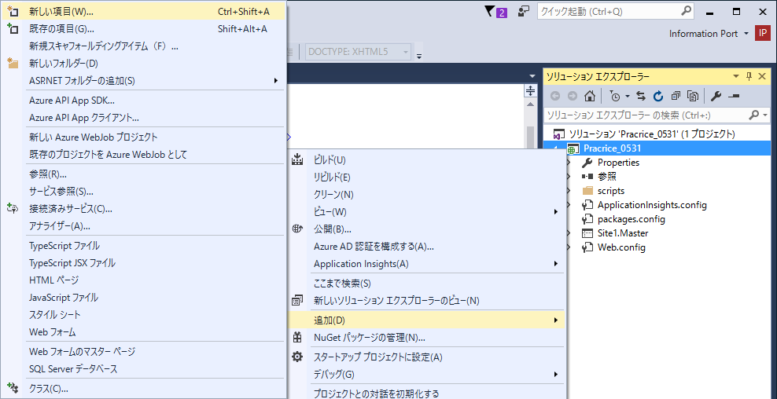

 | ⑤ マスターページを含むWebフォーム ⇒ 任意の名前 ⇒ 追加

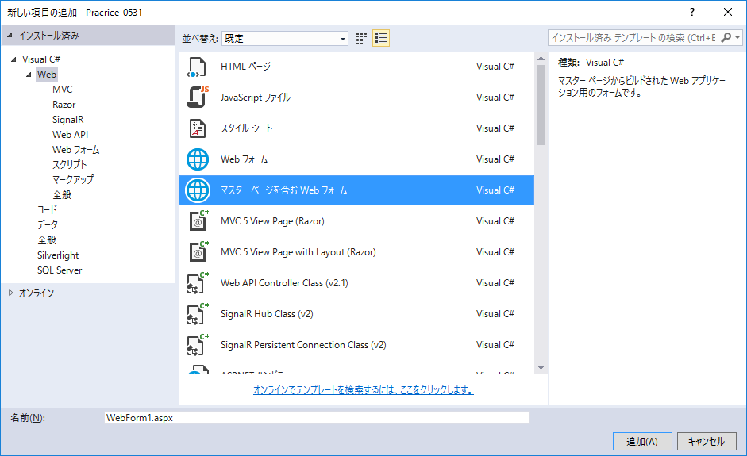

 | ⑥ ③で追加したマスターページを選択

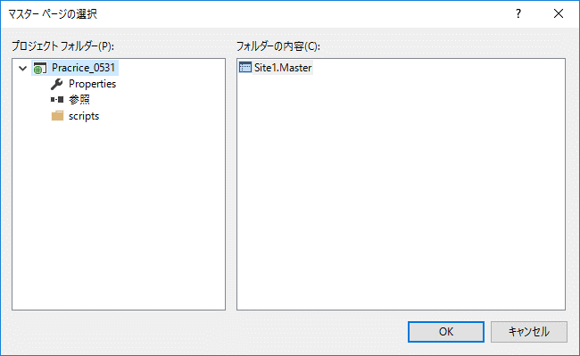

 | ⑦ コンテンツページが追加される

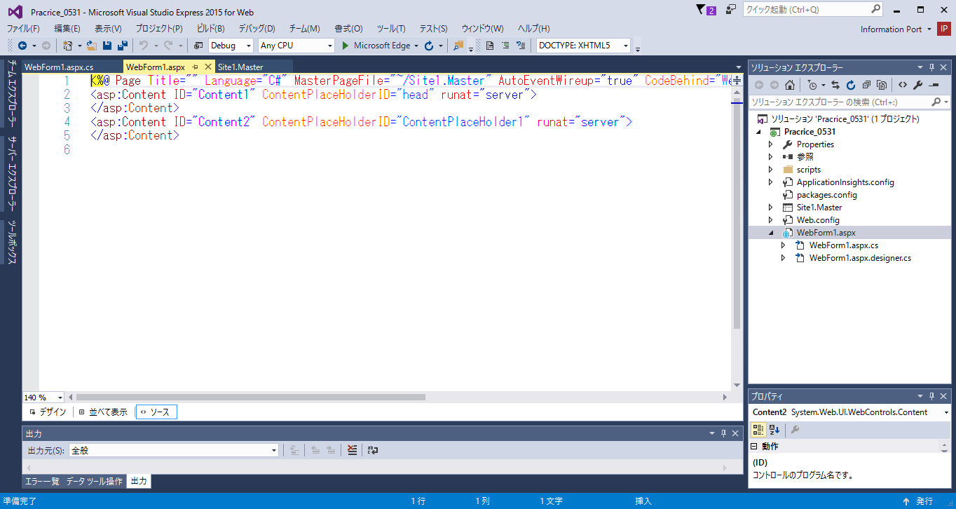

 | ⑧ マスターページのデザイン作成

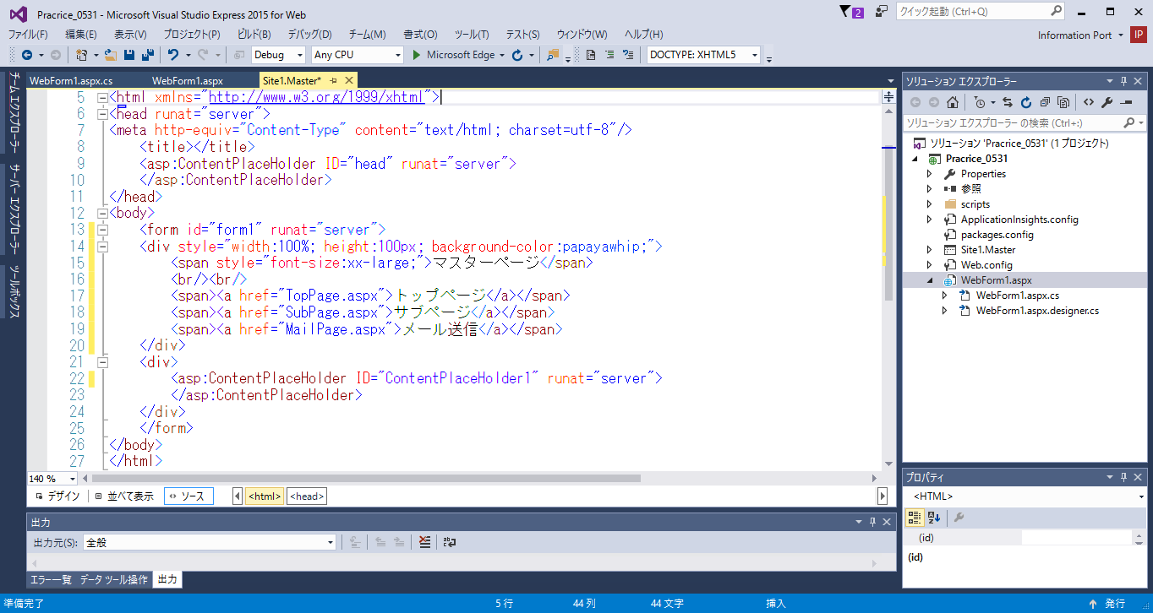
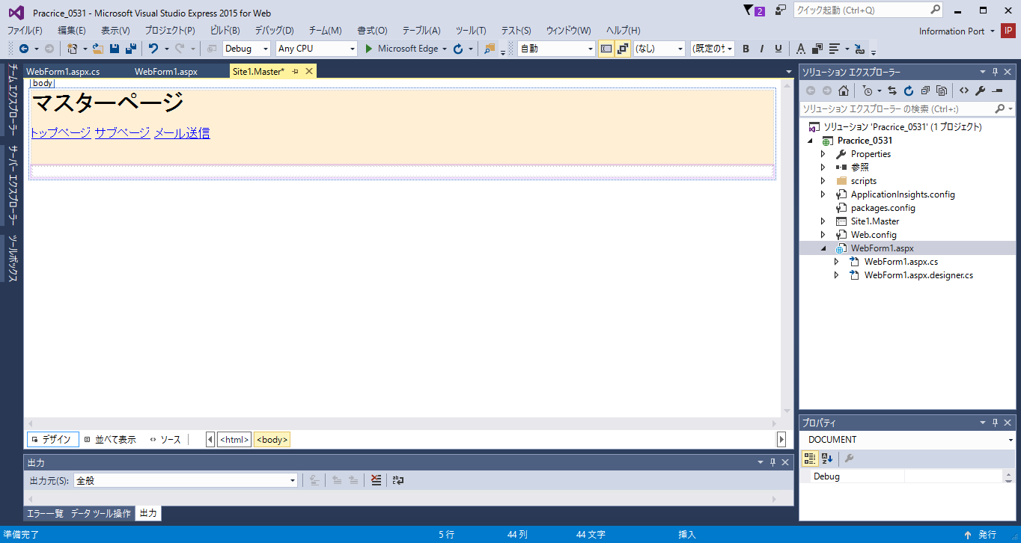

 | ⑨ コンテンツページのデザイン作成
 |  | ※<asp:Content ID ～> デザインを ここに書く </asp:Content>

 |  | トップページ
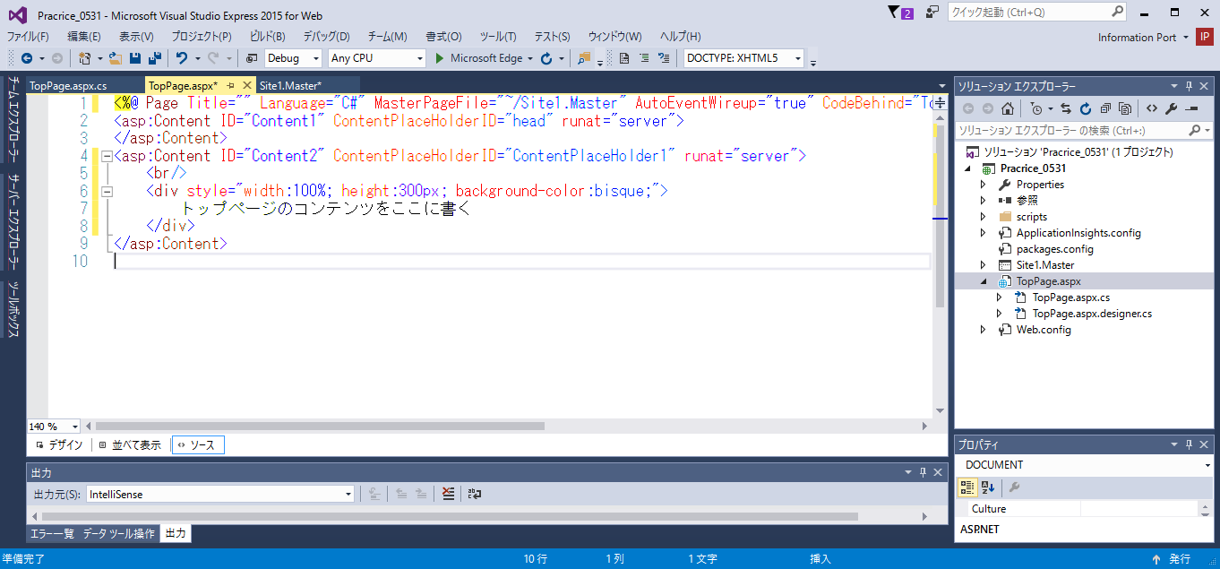
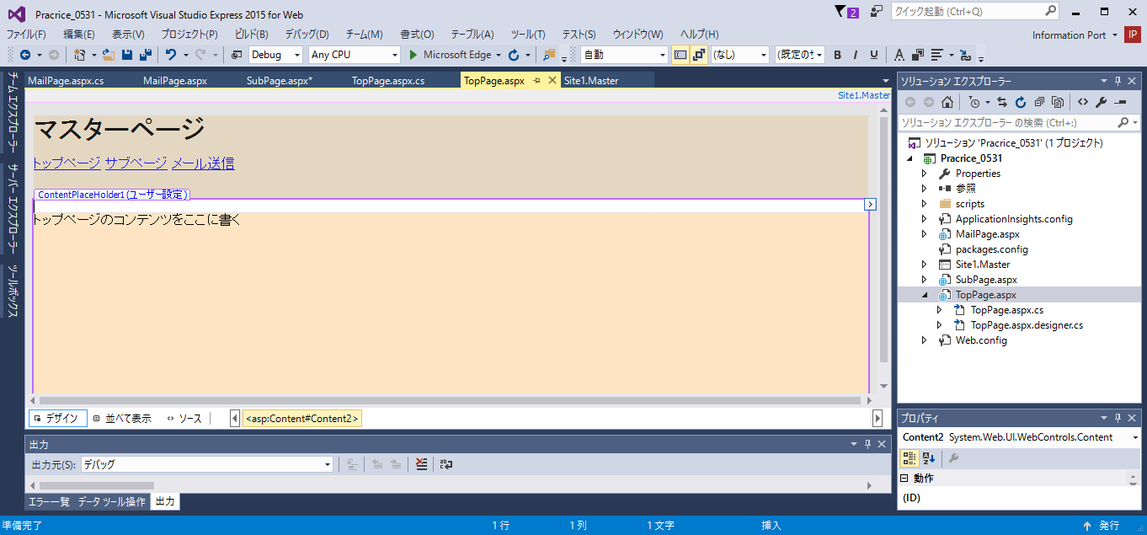

 |  | サブページ
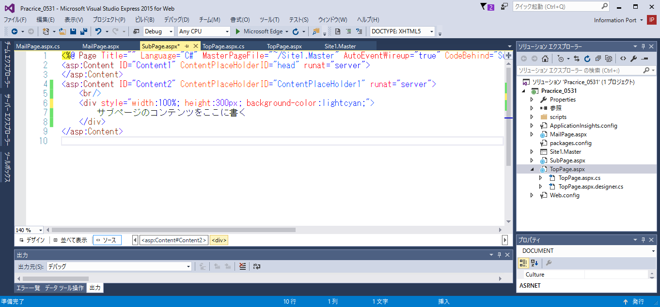
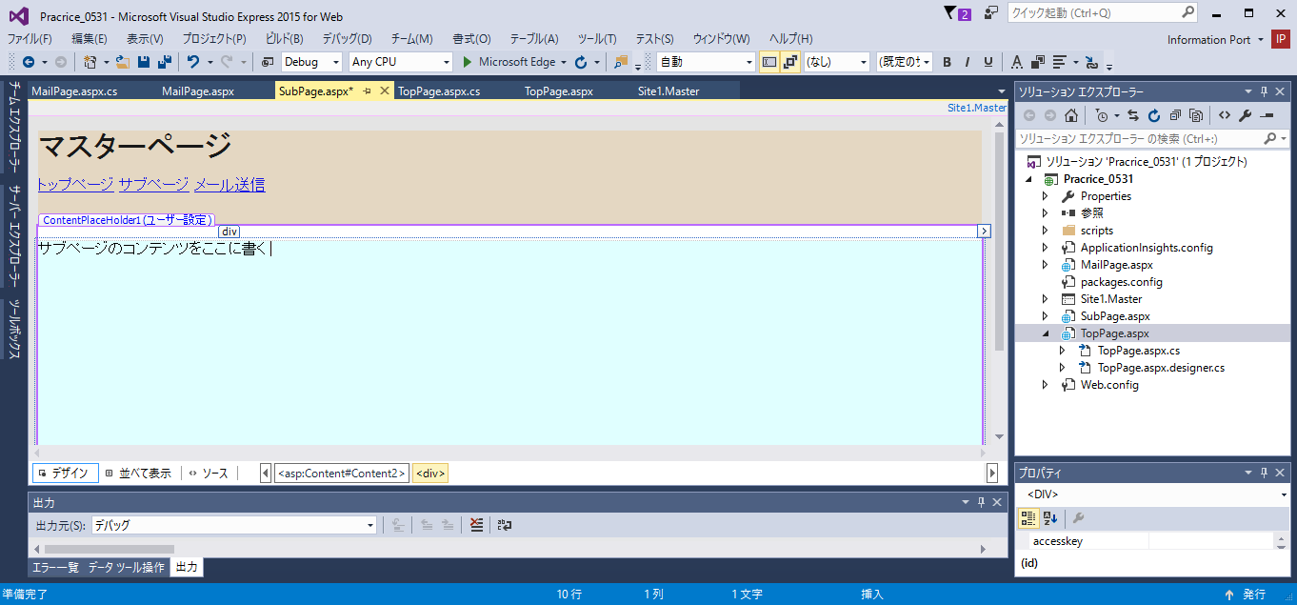

 | ⑩ 表示確認

